大枠
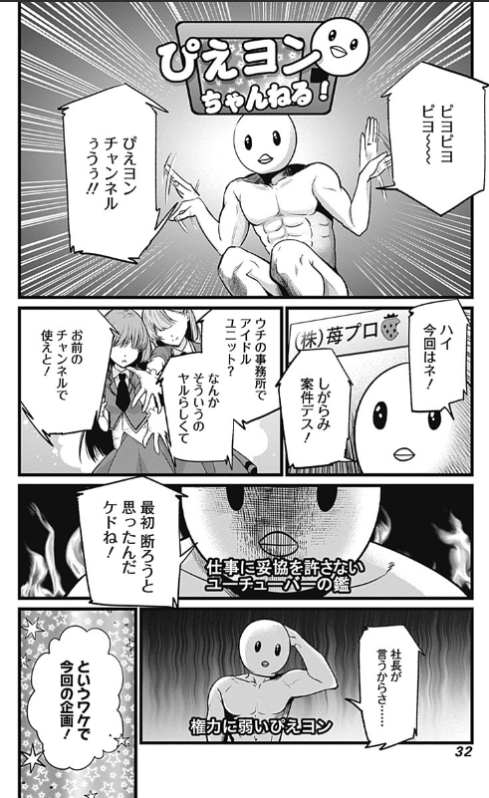

 | 2025-12-01 | 2025-12-02 | 2025-12-03 | 2025-12-04 | 2025-12-05 | 2025-12-06 | 2025-12-07 | 2025-12-08 | 2025-12-09 | 2025-12-10 | 2025-12-11 | 2025-12-12 | 2025-12-13 | 2025-12-14 | 2025-12-15 | 2025-12-16 | 2025-12-17 | 2025-12-18 | 2025-12-19 | 2025-12-20 | 2025-12-21 | 2025-12-22 | 2025-12-23 | 2025-12-24 | 2025-12-25 | 2025-12-26 | 2025-12-27 | 2025-12-28 | 2025-12-29 | 2025-12-30 | 2025-12-31 | 2026-01-01 | 2026-01-02 | 2026-01-03 | 2026-01-04 | 2026-01-05 | 2026-01-06 | 2026-01-07 | 2026-01-08 | 2026-01-09 | 2026-01-10 | 2026-01-11 | 2026-01-12 | 2026-01-13 | 2026-01-14 | 2026-01-15 | 2026-01-16 | 2026-01-17 | 2026-01-18 | 2026-01-19 | 2026-01-20 | 2026-01-21 | 2026-01-22 | 2026-01-23 | 2026-01-24 | 2026-01-25 | 2026-01-26 | 2026-01-27 | 2026-01-28 | 2026-01-29 | 2026-01-30 | 2026-01-31
 | 2025-12-01 | 2025-12-02 | 2025-12-03 | 2025-12-04 | 2025-12-05 | 2025-12-06 | 2025-12-07 | 2025-12-08 | 2025-12-09 | 2025-12-10 | 2025-12-11 | 2025-12-12 | 2025-12-13 | 2025-12-14 | 2025-12-15 | 2025-12-16 | 2025-12-17 | 2025-12-18 | 2025-12-19 | 2025-12-20 | 2025-12-21 | 2025-12-22 | 2025-12-23 | 2025-12-24 | 2025-12-25 | 2025-12-26 | 2025-12-27 | 2025-12-28 | 2025-12-29 | 2025-12-30 | 2025-12-31 | 2026-01-01 | 2026-01-02 | 2026-01-03 | 2026-01-04 | 2026-01-05 | 2026-01-06 | 2026-01-07 | 2026-01-08 | 2026-01-09 | 2026-01-10 | 2026-01-11 | 2026-01-12 | 2026-01-13 | 2026-01-14 | 2026-01-15 | 2026-01-16 | 2026-01-17 | 2026-01-18 | 2026-01-19 | 2026-01-20 | 2026-01-21 | 2026-01-22 | 2026-01-23 | 2026-01-24 | 2026-01-25 | 2026-01-26 | 2026-01-27 | 2026-01-28 | 2026-01-29 | 2026-01-30 | 2026-01-31

商材 |  |  |  |  |  |  |  | スレイブ新キャラ |  |  |  |  |  |  |  |  |  |  |  |  |  | 【フェス】クリスマスみかり |  |  |  |  |  |  |  |  |  | 【フェス】正月アイ
キャンペーン |  |  |  |  |  |  |  |  |  |  |  |  |  |  |  |  |  |  |  | ジャンフェス |  |  |  |  |  |  |  |  |  |  |  | 100連ｰ＞50連無料特別ミッション
 |  |  |  |  |  |  |  |  |  |  |  |  |  |  | アイの影絵＋セリフ |  |  | Wフェスの告知 |  | ※試遊あり |  |  |  |  |  |  |  |  |  |  |  | 初夢ガシャチケット配布
 |  |  |  |  |  |  |  |  |  |  |  | みかり誕生日 |  |  |  |  | ▽最速この辺で推しの子告知 |  |  |  |  |  |  |  |  |  |  |  |  |  |  | 検討） | N連分プレゼント |  |  | なんか無茶苦茶配ってそうだなかんが出る方
 |  |  |  |  |  |  |  |  |  |  |  | 今原作でみかりアツいので |  |  |  |  | ぴえヨンチャンネルしつつWフェスキャンペーン |  |  |  |  |  |  |  |  |  |  |  |  |  |  |  | プリズムプレゼント
 |  |  |  |  |  |  |  |  |  |  |  | ここで匂わせ入れちゃってもいいか？
 |  |  |  |  |  |  |  |  |  |  |  | 影絵＋セリフ |  |  |  |  |  |  |  | 夜：みかりキャラ紹介 |  |  |  |  |  |  | 昼：アイキャラ紹介 |  |  | 齋藤あすかRTしてくれんか
 |  |  |  |  |  |  |  |  |  |  |  |  |  |  |  |  |  |  |  | えなこを絡ませられないか |  |  |  |  |  |  | 各ピックアップの告知時に声優さんからコメントほしい
 |  |  |  |  |  |  |  |  |  |  |  |  |  |  |  |  |  |  |  | 各ピックアップの告知時に声優さんからコメントほしい |  |  |  |  |  |  | ＋推しの子施策全体告知
 |  |  |  |  |  |  |  |  |  |  |  |  |  |  |  |  |  |  |  |  |  |  |  |  |  |  | SSR確定チケットが手に入るよ！
 |  |  |  |  |  |  |  |  |  |  |  |  |  |  |  |  |  |  |  |  |  | 投稿促進系施策
 |  |  |  |  |  |  |  |  |  |  |  |  |  |  |  |  |  |  |  |  |  | みかりに愛♡を届けよう！ |  |  |  |  |  | アイ（正月）カウントダウン
 |  |  |  |  |  |  |  |  |  |  |  |  |  |  |  |  |  |  |  |  |  | →反応薄いと悲しい顔のみかりが喋る |  |  |  |  |  | 煽りになるやつ
 |  |  |  |  |  |  |  |  |  |  |  |  |  |  |  |  |  |  |  |  |  |  |  |  |  |  |  | →あなたの「推しの子」は？ |  |  |  | →ゲーム内のエンブレムの画像をSNSで配る
 |  |  |  |  |  |  |  |  |  |  |  |  |  |  |  |  |  |  |  |  |  |  |  |  |  |  |  | 数に応じて「〇〇推し」の画像を配布

